关系图
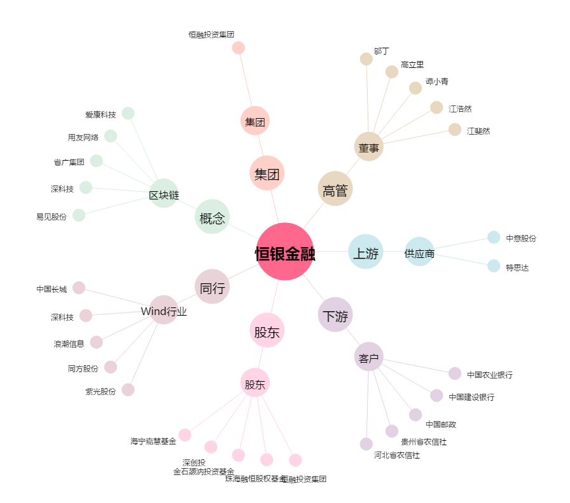
恒银金融[603106.SH] - 关系概览图

